Sheet2
晋安湖水上演艺舞台美陈及演出设备报价单
服务时间： |  |  | 合同签订后15个工作日内完成 | 服务地点： |  |  | 晋安湖环湖航线（晋安湖2号码头）
报价单位： |  |  |  | 联系人及电话：
一、美陈部分
序号 | 区域 | 内容 | 规格（M） | 单位 | 数量 | 最高限制单价（元） | 合计（元） | 备注
1 | 船体 | 船板 | 工艺：防腐木承重地台，尺寸：长600cmX宽400cmX10cm高 | 项 | 1 | ￥8,300.00
2 |  | 钢化玻璃围挡 | 工艺：不锈钢底座固定高5cm+钢化玻璃高75cm，尺寸：宽600cmX80cm | 面 | 2 | ￥2,630.00
3 |  | 海浪 | 工艺：20厘PVC板裱亚克力背喷+蓝色霓虹灯带（470cm），尺寸：宽665.72cmX84.75cm | 面 | 2 | ￥3,250.00
4 |  | 马鞍墙 | 马鞍墙：工艺：铁艺烤漆+正反两面轮廓霓虹灯带（长度394cmX2面），尺寸：长312.1cmX193.56cm高 厚度8cm，右下角厚度14cm | 项 | 1 | ￥8,000.00
5 |  |  | LOGO：工艺：无边发光字，尺寸：长70.82cmX高21.06cm | 项 | 2 | ￥1,580.00
6 |  | 美陈造景 | 灯笼框架：工艺：铁艺烤漆+正反两面轮廓霓虹灯带（左58cm 右72cm），左边尺寸：长56.28cmX高122.03cmX厚度4cm 右边尺寸：长56.28cmX高157.18cmX厚度4cm | 项 | 1 | ￥3,150.00
7 |  |  | 半圆形框架：工艺：铁艺烤漆+正反两面轮廓霓虹灯带（109cm*2面），尺寸：长192.79cmX高134.16cmX厚度4cm | 项 | 1 | ￥2,500.00 |  | 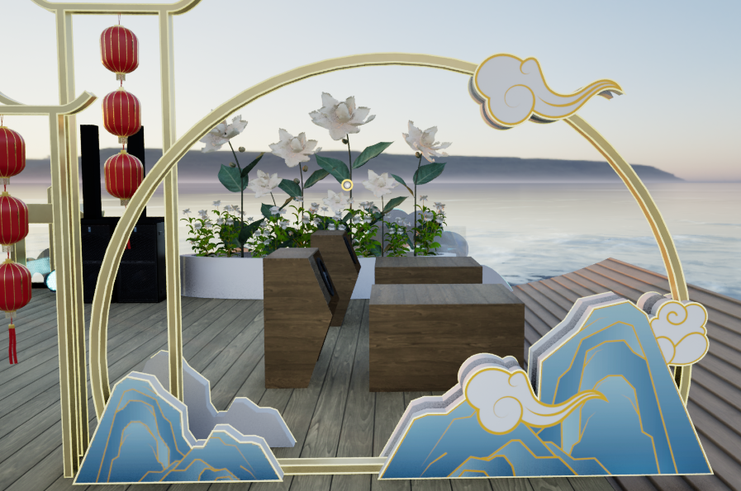
8 |  |  | 祥云：工艺：20厘PVC板裱亚克力背喷+黄色霓虹灯带（12cm），尺寸：长46.46cmX高22.02cm | 项 | 1 | ￥2,190.00
9 |  |  | 假山：工艺：20厘PVC板裱亚克力背喷+黄色霓虹灯带（1）17.6cm（2）33.4cm，1尺寸：长64.74cmX高34.16cm 2尺寸：长108cmX高56.94cm | 项 | 1 | ￥2,880.00
10 |  |  | 发光灯笼 | 个 | 6 | ￥50.00
11 |  | 花艺美陈 | 定制茉莉花 | 项 | 1 | ￥3,560.00 |  | 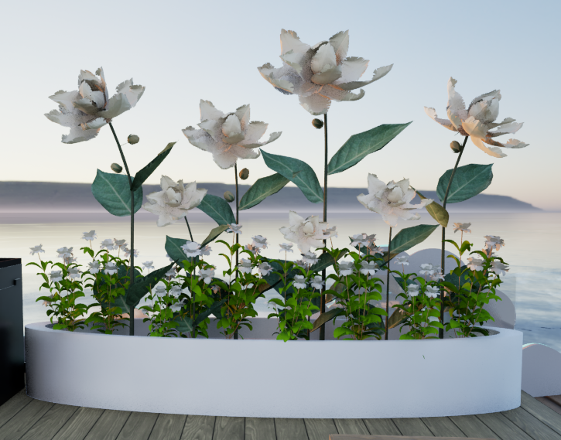
12 |  |  | 底座：工艺：铁艺烤漆，底座尺寸：长233cmX高50cmX宽33 | 项 | 1 | ￥3,090.00
13 |  | 其他 | 电料辅材 | 项 | 1 | ￥1,600.00
小计1
二、设备部分
序号 | 区域 | 内容 | 规格（M） | 单位 | 数量 | 最高限制单价 | 合计 | 备注
14 | 电源 | 电源 | 移动电源：6000w 10度 电池容量800A 输出电压22V 尺寸（60*32*40cm） 重量（约61KG） | 项 | 1 | ￥16,008.00
15 | 音响 | 音响 | 户外手提音响 | 个 | 2 | ￥906.00
16 | 灯光 | 灯光 | LED 帕灯 | 盏 | 10 | ￥600.00
17 |  |  | LED 洗墙灯 | 盏 | 12 | ￥820.00
18 |  |  | 灯光线材 | 项 | 1 | ￥850.00
小计2
三、结算部分
1 | 合计金额 （含税） |  | 美陈部分+设备部分 |  |  |  | ￥-
已上价格包含设计制作、运输费、包装费、安装费、专票税费等所有费用

